01_Solution_Approach
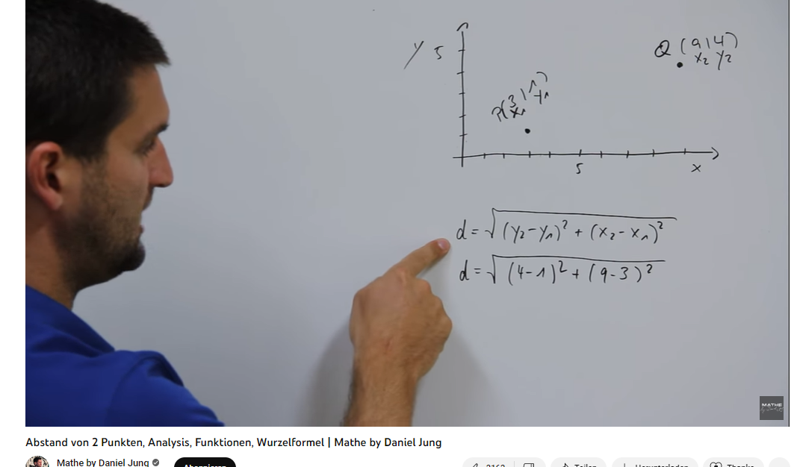
 |  |  |  |  |  |  |  |  |  |  | Vector 1 |  | Vector 2
 | Value 1 | Value 2 |  | weights |  | updated_Value 1 | updated_Value 2 |  |  |  | upd_val 1 | upd_val 2 | upd_val 1 | upd_val 2 | ED
v1 | -0.10 | 0.11 | w1 | -1.00 | v1_2 | 0.10 | -0.11 | d1 | v1_2 | v3_2 | 0.10 | -0.11 | -0.07 | 0.02 | 0.21
v2 | 0.90 | -0.60 | w2 | 0.02 | v2_2 | 0.02 | -0.01 | d2 | v2_2 | v4_2 | 0.02 | -0.01 | 0.00 | 0.00 | 0.02
v3 | 0.70 | -0.20 | w3 | -0.10 | v3_2 | -0.07 | 0.02 | d3 | v1_2 | v2_2 | 0.10 | -0.11 | 0.02 | -0.01 | 0.13
v4 | 0.30 | -0.40 | w4 | 0.00 | v4_2 | 0.00 | 0.00 | d4 | v1_2 | v4_2 | 0.10 | -0.11 | 0.00 | 0.00 | 0.15
Step 1: Vectors
Step 2: updated Vectors
 |  |  |  |  |  |  |  | d5 | v3_2 | v2_2 | -0.07 | -0.01 | 0.02 | -0.01 | 0.09
 |  |  |  |  |  |  |  | d6 | v3_2 | v4_2 | -0.07 | 0.02 | 0.00 | 0.00 | 0.07
Vectors
 |  |  |  |  |  |  |  |  |  |  |  |  |  |  |  |  |  |  | DELTA
 |  |  |  |  |  |  |  |  |  |  |  |  |  |  |  | d2 < d1 | True | 1 | -0.19
 |  |  |  |  |  |  |  |  |  |  |  |  |  |  |  | d3 < d4 | True | 1 | -0.02
 |  |  |  |  |  |  |  |  |  |  |  |  |  |  |  | d6 < d5 | True | 1 | -0.02
 |  |  |  |  |  |  |  |  |  |  |  |  |  |  |  |  |  | 3

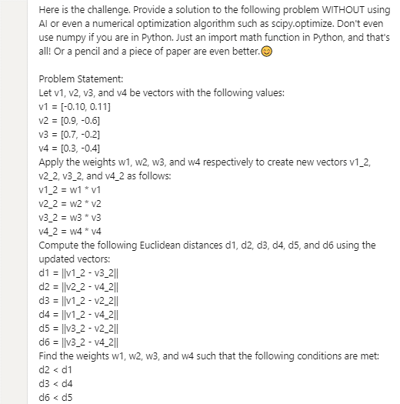
 |  |  |  |  |  |  |  |  |  |  |  |  |  |  |  |  |  |  | Solution
 |  |  |  |  |  |  |  |  |  |  |  |  |  |  |  |  |  |  | weights | factor
 |  |  |  |  |  |  |  |  |  |  |  |  |  |  |  |  |  | v1 | -1.00 |  | 7.00
 |  |  |  |  |  |  |  |  |  |  |  |  |  |  |  |  |  | v2 | 0.02 | -0.02 | -0.14
 |  |  |  |  |  |  |  |  |  |  |  |  |  |  |  |  |  | v3 | -0.10 | 0.1 | 0.70
 |  |  |  |  |  |  |  |  |  |  |  |  |  |  |  |  |  | v4 | 0.00 | 0 | 0.00

 |  | https://www.youtube.com/watch?v=2aMa_mSlhQQ

02_INPUT_ANY_NUMBER
 |  |  |  |  | Enter any number
 |  |  |  |  |  |  |  |  |  |  |  | Vector 1 |  | Vector 2
factor |  | Value 1 | Value 2 |  | weights |  | updated_Value 1 | updated_Value 2 |  |  |  | upd_val 1 | upd_val 2 | upd_val 1 | upd_val 2 | ED
1 | v1 | -0.10 | 0.11 | w1 | 10.00 | v1_2 | -1.00 | 1.10 | d1 | v1_2 | v3_2 | -1.00 | 1.10 | 0.70 | -0.20 | 2.14
-0.02 | v2 | 0.90 | -0.60 | w2 | -0.20 | v2_2 | -0.18 | 0.12 | d2 | v2_2 | v4_2 | -0.18 | 0.12 | 0.00 | 0.00 | 0.22
0.1 | v3 | 0.70 | -0.20 | w3 | 1.00 | v3_2 | 0.70 | -0.20 | d3 | v1_2 | v2_2 | -1.00 | 1.10 | -0.18 | 0.12 | 1.28
0 | v4 | 0.30 | -0.40 | w4 | 0.00 | v4_2 | 0.00 | 0.00 | d4 | v1_2 | v4_2 | -1.00 | 1.10 | 0.00 | 0.00 | 1.49
Step 1: Vectors
Step 2: updated Vectors
 |  |  |  |  |  |  |  |  | d5 | v3_2 | v2_2 | 0.70 | 0.12 | -0.18 | 0.12 | 0.88
 |  |  |  |  |  |  |  |  | d6 | v3_2 | v4_2 | 0.70 | -0.20 | 0.00 | 0.00 | 0.73
Vectors
 |  |  |  |  |  |  |  |  |  |  |  |  |  |  |  |  |  |  |  | DELTA
 |  |  |  |  |  |  |  |  |  |  |  |  |  |  |  |  | d2 < d1 | True | 1 | -1.92
 |  |  |  |  |  |  |  |  |  |  |  |  |  |  |  |  | d3 < d4 | True | 1 | -0.21
 |  |  |  |  |  |  |  |  |  |  |  |  |  |  |  |  | d6 < d5 | True | 1 | -0.15
 |  |  |  |  |  |  |  |  |  |  |  |  |  |  |  |  |  |  | 3

 |  |  |  |  |  |  |  |  |  |  |  |  |  |  |  |  |  |  |  | Solution
 |  |  |  |  |  |  |  |  |  |  |  |  |  |  |  |  |  |  |  | weights | factor
 |  |  |  |  |  |  |  |  |  |  |  |  |  |  |  |  |  |  | v1 | -1.00 | 1 | 7.00
 |  |  |  |  |  |  |  |  |  |  |  |  |  |  |  |  |  |  | v2 | 0.02 | -0.02 | -0.14
 |  |  |  |  |  |  |  |  |  |  |  |  |  |  |  |  |  |  | v3 | -0.10 | 0.1 | 0.70
 |  |  |  |  |  |  |  |  |  |  |  |  |  |  |  |  |  |  | v4 | 0.00 | 0 | 0.00

 |  |  | https://www.youtube.com/watch?v=2aMa_mSlhQQ

